BO 17461 15-01-2024
 |  |  | 15-01-2024 |  |  |  |  |  |  |  |  | TRANSPORTE TERRESTRE
 |  |  |  |  |  |  |  | TOTAL DISPONIBLE |  | 8,776.49 € | 11.667 m3 | N.PALLETS.- 7.78 | N.CAMIONES.- 0.24
 |  |  |  |  |  |  |  | TOTAL NO DISPONIBLE |  | 2,976.60 € | 3.241 m3 | Vol. Aprox. pendiente de confirmar

FOTO | ITEM | Nº ITEM CLIENTE | Nº ORDEN CLIENTE | FECHA PEDIDO | DESCRIP. INGLÉS | DESCRIPCIÓN | CANTIDAD | UNIDAD DE VENTA | PRECIO | VALOR | VOL. M3 | DISPONIBILIDAD | CÓDIGO BARRAS | CBS | Piezas caja master | Piezas caja inner
 | A35150290 |  |  | 2024-01-15 | BATHROOM MAT 45X75CM 3ASS CLR | ALFOMBRA DE BAÑO RIZO 45X75CM | 12 | PCS | 6.20 € | 74.40 € | 0.04 | 1.DISPONIBLE EN STOCK | 8719987352164 | 57039080 | 12 | 12
 | A35410000 |  |  | 2024-01-15 | DOORMAT COCOS 45X75CM 2ASS | FELPUDO COCO 45X75CM.DECO 2ASS | 16 | PCS | 6.75 € | 108.00 € | 0.095 | 1.DISPONIBLE EN STOCK | 8719202549539 | 57050080 | 8 | 8
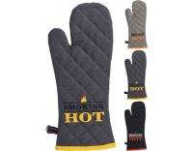 | A35832000 |  |  | 2024-01-15 | KITCHEN GLOVE COTTON W LEATHER | GUANTE COCINA SMOKING ALG 3ASS | 36 | PCS | 2.55 € | 91.80 € | 0.053 | 1.DISPONIBLE EN STOCK | 8719987010057 | 62160000 | 36 | 12
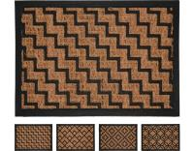 | A48000300 |  |  | 2024-01-15 | RUBBER MAT WITH COCOS 4ASS | FELPUDO GOMA COCO 40X60CM.4ASS | 24 | PCS | 2.55 € | 61.20 € | 0.05 | 1.DISPONIBLE EN STOCK | 8720573560542 | 40169100 | 12 | 12
 | A48000310 |  |  | 2024-01-15 | DOORMAT RUBBER 60X40CM 4ASS | FELPUDO WELCOM 60X40 CM.4ASS | 24 | PCS | 2.55 € | 61.20 € | 0.045 | 1.DISPONIBLE EN STOCK | 8720573207904 | 57022000 | 12 | 12
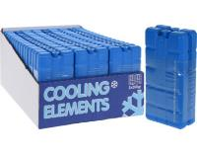 | B07200200 |  | 1/3056 | 2023-09-05 | COOLING ELEMENT SET 2PCS | PACK 2 CONGELADORES 200 GRAMOS | 480 | SET | 0.50 € | 240.00 € | 0.299 | 1.DISPONIBLE EN STOCK | 8711295082481 | 39249000 | 24 | 24
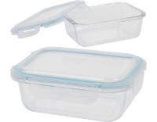 | CD1001510 |  |  | 2024-01-15 | STORAGE CONTAINER GLASS 630ML | RECIPIENTE EH 550 ML VIDRIO | 24 | PCS | 2.25 € | 54.00 € | 0.047 | 1.DISPONIBLE EN STOCK | 8719987010705 | 70134200 | 12 | 12
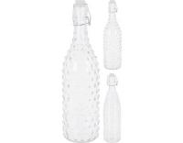 | CD1001690 |  |  | 2024-01-15 | BOTTLE GLASS WITH SWING LID | BOTELLA CRISTAL 1 LTR.2ASS | 48 | PCS | 1.65 € | 79.20 € | 0.15 | 1.DISPONIBLE EN STOCK | 8719202392203 | 70134999 | 12 | 12
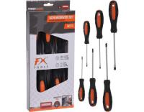 | CK9100860 |  |  | 2023-11-23 | SCREW DRIVER SET 6PCS | EST.6 DESTORNILLADDORES NARANJ | 36 | SET | 3.35 € | 120.60 € | 0.073 | 1.DISPONIBLE EN STOCK | 8719987589911 | 82054000 | 18 | 18
 | CK9100860 |  |  | 2024-01-15 | SCREW DRIVER SET 6PCS | EST.6 DESTORNILLADDORES NARANJ | 36 | SET | 3.10 € | 111.60 € | 0.073 | 1.DISPONIBLE EN STOCK | 8719987589911 | 82054000 | 18 | 18
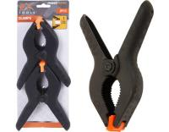 | CK9223410 |  |  | 2023-11-23 | SPRING CLAMP SET 15CM 2PCS | BLISTER 2 SARGENTOS DE 15 CM. | 60 | SET | 0.90 € | 54.00 € | 0.05 | 1.DISPONIBLE EN STOCK | 8711295286346 | 39269097 | 60 | 30
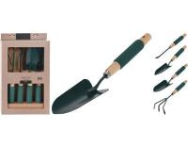 | CK9900750 |  |  | 2024-01-15 | GARDEN TOOLS 4PCS | HERRAMIENTAS JARDIN 2ASS | 12 | SET | 5.50 € | 66.00 € | 0.077 | 1.DISPONIBLE EN STOCK | 8719202881783 | 82011000 | 6 | 6
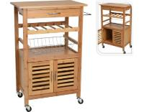 | CP8400280 |  |  | 2024-01-15 | KITCHEN TROLLEY BAMBOO | CARRITO COCINA BAMBU 60X36X88C | 2 | PCS | 62.00 € | 124.00 € | 0.155 | 1.DISPONIBLE EN STOCK | 8711295856914 | 94034090 | 1 | 1
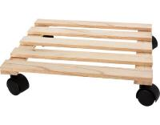 | CR1001610 |  |  | 2024-01-15 | FLOWER TROLLEY 28X28X8CM | CARRITO PARA LAS PLANTAS | 12 | PCS | 3.35 € | 40.20 € | 0.036 | 1.DISPONIBLE EN STOCK | 8720573571210 | 94036090 | 12 | 12
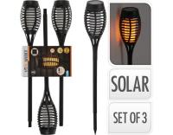 | CX2100520 |  | 1/3056 | 2023-09-05 | SOLAR GARDEN LIGHT FLAME LED |  | 12 | SET | 6.40 € | 76.80 € | 0.082 | 1.DISPONIBLE EN STOCK | 8720573152235 | 94054131 | 12 | 12
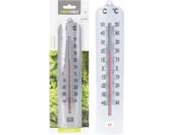 | CY4654780 |  |  | 2024-01-15 | THERMOMETER PP 275MM SILVER CL | BLISTER TERMOMETRO PLATA 27,5C | 72 | PCS | 0.56 € | 40.32 € | 0.035 | 1.DISPONIBLE EN STOCK | 8711295612756 | 90251180 | 72 | 24
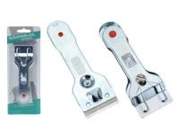 | CY5000460 |  | 3442 | 2023-09-28 | SCRAPER BLADE 14CM | RASQUETA VIDRIO 14CM.METAL | 144 | PCS | 0.50 € | 72.00 € | 0.042 | 1.DISPONIBLE EN STOCK | 8718158011527 | 82055100 | 72 | 12
 | CY5655890 |  | 1/3056 | 2023-09-05 | FLY SWATTER WITH SCRAPER 5ASS | MATAMOSCAS | 150 | PCS | 0.40 € | 60.00 € | 0.07 | 1.DISPONIBLE EN STOCK | 8720573455763 | 39269097 | 25 | 25
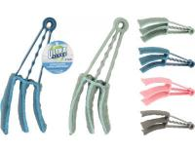 | CY5656250 |  |  | 2024-01-15 | BLIND CLEANER 21CM BLUE CLR | SET DE LIMPIEZA PARA PERSIANAS | 72 | PCS | 0.67 € | 48.24 € | 0.038 | 1.DISPONIBLE EN STOCK | 8720573913119 | 96039099 | 24 | 24
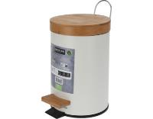 | CY5656290 |  |  | 2024-01-15 | PEDAL BIN 3 LITER/101,45OZ | CUBO PEDAL 3 LTRS. | 12 | PCS | 6.00 € | 72.00 € | 0.123 | 1.DISPONIBLE EN STOCK | 8720573913256 | 73239900 | 6 | 6
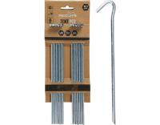 | CY8001720 |  |  | 2024-01-15 | TENT PEGS IRON SET 23CM 10PCS | PIQUETA TIENDA CAMPAÑA | 48 | SET | 1.75 € | 84.00 € | 0.049 | 1.DISPONIBLE EN STOCK | 8720573872768 | 73269098 | 12 | 12
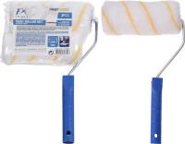 | CY8500110 |  |  | 2024-01-15 | PAINT ROLLER SET WITH HOLDER | SET.2 RODILLOS PINTAR 15CM. | 72 | SET | 1.60 € | 115.20 € | 0.133 | 1.DISPONIBLE EN STOCK | 8719202828597 | 96034090 | 24 | 24
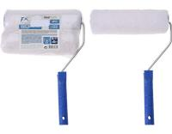 | CY8500120 |  |  | 2024-01-15 | PAINT ROLLER SET WITH HOLDER | JGO. DE RODILLOS DE PINTAR | 72 | SET | 1.85 € | 133.20 € | 0.157 | 1.DISPONIBLE EN STOCK | 8719202828610 | 96034090 | 24 | 24
 | CY8500120 |  | 3442 | 2023-09-28 | PAINT ROLLER SET WITH HOLDER | JGO. DE RODILLOS DE PINTAR | 48 | SET | 1.85 € | 88.80 € | 0.104 | 1.DISPONIBLE EN STOCK | 8719202828610 | 96034090 | 24 | 24
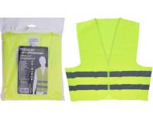 | CY8900250 |  |  | 2024-01-15 | SAFETY JACKET YELLOW 4ASS | CHALECO REFLECTANTE AMARILLO | 96 | PCS | 1.50 € | 144.00 € | 0.053 | 1.DISPONIBLE EN STOCK | 8719202380118 | 61103091 | 48 | 24
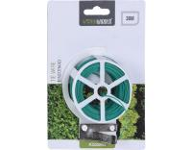 | C22070700 |  |  | 2024-01-15 | TWISTEE 30 METER | BLISTER HILO ATARPLANTAS 30 MT | 288 | PCS | 0.50 € | 144.00 € | 0.094 | 1.DISPONIBLE EN STOCK | 8711295310423 | 73262000 | 144 | 36
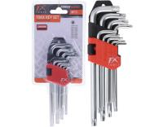 | C22290430 |  |  | 2023-11-23 | TORX KEY SET 9PCS | JUEGO 9 LLAVES HALLEN | 48 | SET | 2.01 € | 96.48 € | 0.032 | 1.DISPONIBLE EN STOCK | 8719202020946 | 82041100 | 48 | 12
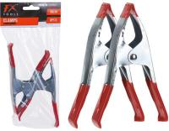 | C22290560 |  |  | 2024-01-15 | CLAMPS METAL SET OF 2PCS | BOLSA 2 PINZAS DE 15 CM | 96 | SET | 0.85 € | 81.60 € | 0.07 | 1.DISPONIBLE EN STOCK | 8719202267396 | 82057000 | 48 | 12
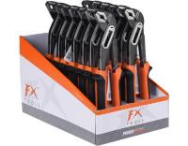 | C22910140 |  |  | 2024-01-15 | PLIER WATERPUMP 25CM | ALICATES DE BOCA GRADUABLE | 64 | PCS | 3.75 € | 240.00 € | 0.069 | 1.DISPONIBLE EN STOCK | 8719202889093 | 82032000 | 16 | 16
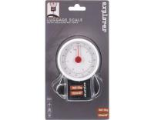 | C22920010 |  | 3442 | 2023-09-28 | LUGGAGE SCALE MAX 32KG | BALANZA PARA EQUIPAJE | 54 | PCS | 1.60 € | 86.40 € | 0.05 | 1.DISPONIBLE EN STOCK | 8720573597210 | 84238289 | 18 | 18
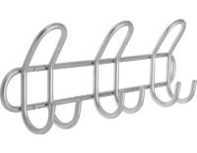 | C80601040 |  |  | 2024-01-15 | COAT RACK METAL 6 HOOKS | PERCHA HIERRO 6 GANCHOS | 16 | PCS | 3.10 € | 49.60 € | 0.03 | 1.DISPONIBLE EN STOCK | 8711295514616 | 83025000 | 8 | 8
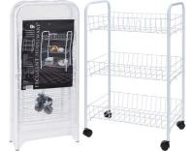 | C80620680 |  |  | 2023-11-23 | KITCHEN TROLLEY WITH 3 BASKETS | CARRITO COCINA METAL 3 ESTANTE | 10 | PCS | 9.95 € | 99.50 € | 0.16 | 1.DISPONIBLE EN STOCK | 8719202216486 | 94032080 | 5 | 5
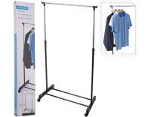 | C80621700 |  | 3442 | 2023-09-28 | CLOTHING RACK SINGLE 80X43CM | ESTANTERIA ROPA 84X42X165CM. | 12 | PCS | 6.00 € | 72.00 € | 0.072 | 1.DISPONIBLE EN STOCK | 8719987537974 | 94032080 | 6 | 6
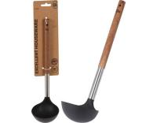 | C80652250 |  |  | 2024-01-15 | SOUP LADLE BLACK PBT 31CM | CAZO SOPA MADERA PBT 31CM. | 36 | PCS | 1.40 € | 50.40 € | 0.034 | 1.DISPONIBLE EN STOCK | 8719987406362 | 39241000 | 36 | 12
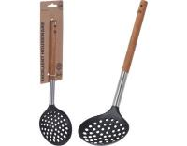 | C80652260 |  |  | 2024-01-15 | SKIMMER SLOTTED PBT 34CM | ESPUMADERA MADERA PBT 34CM. | 36 | PCS | 1.40 € | 50.40 € | 0.023 | 1.DISPONIBLE EN STOCK | 8719987406393 | 39241000 | 36 | 12
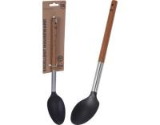 | C80652270 |  |  | 2024-01-15 | SERVING SPOON 34CM PBT BLACK | CUCHARÓN MADERA PBT 34CM. | 36 | PCS | 1.40 € | 50.40 € | 0.023 | 1.DISPONIBLE EN STOCK | 8719987406423 | 39241000 | 36 | 12
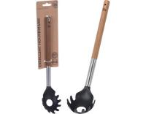 | C80652280 |  |  | 2024-01-15 | SPAGHETTI SPOON BLACK PBT | CUCHARA DE ESPAGUETIS MADE PBT | 36 | PCS | 1.40 € | 50.40 € | 0.024 | 1.DISPONIBLE EN STOCK | 8719987406454 | 39249000 | 36 | 12
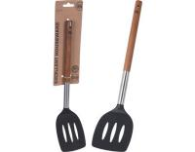 | C80652290 |  |  | 2024-01-15 | SPATULA PBT 34CM BLACK | ESPÁTULA MADERA PBT 34CM. | 36 | PCS | 1.40 € | 50.40 € | 0.024 | 1.DISPONIBLE EN STOCK | 8719987406485 | 39241000 | 36 | 12
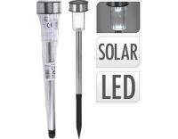 | DX9999760 |  |  | 2023-11-23 | SOLAR LIGHT DIA 46XH360MM | PINCHO SOLAR 33CM.INOX | 96 | PCS | 0.52 € | 49.92 € | 0.04 | 1.DISPONIBLE EN STOCK | 8718158992437 | 94054139 | 24 | 24
 | DX9999760 |  |  | 2024-01-15 | SOLAR LIGHT DIA 46XH360MM | PINCHO SOLAR 33CM.INOX | 96 | PCS | 0.55 € | 52.80 € | 0.04 | 1.DISPONIBLE EN STOCK | 8718158992437 | 94054139 | 24 | 24
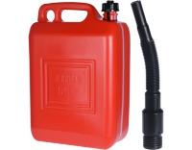 | D14150020 |  |  | 2024-01-15 | JERRY CAN 10 LITER WITH FUNNEL | BIDON 10 LITROS ROJO D14150020 | 20 | PCS | 3.40 € | 68.00 € | 0.29 | 1.DISPONIBLE EN STOCK | 8003059033403 | 39269097 | 4 | 4
 | E30200100 |  | 3442 | 2023-09-28 | TORCH BAMBOO 120CM NATURAL CLR | ANTORCHA BAMBU 120CM.NATURAL | 24 | PCS | 2.00 € | 48.00 € | 0.065 | 1.DISPONIBLE EN STOCK | 8719202537864 | 94055000 | 24 | 24
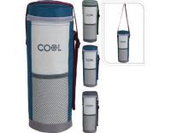 | FB1300920 |  | 1/3056 | 2023-09-05 | BOTTLE COOLER 1500ML 3ASS CLR | BOLSA FRIGO BOTELLA 2ASS | 48 | PCS | 1.85 € | 88.80 € | 0.071 | 1.DISPONIBLE EN STOCK | 8720573116794 | 42029298 | 24 | 12
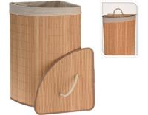 | HX9100550 |  |  | 2024-01-15 | LAUNDRY BASKET CORNER SHAPE | CESTA PARA LA ROPA | 12 | PCS | 12.50 € | 150.00 € | 0.158 | 1.DISPONIBLE EN STOCK | 8720573138536 | 46021100 | 6 | 6
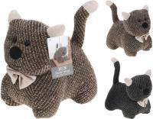 | HZ1101270 |  |  | 2024-01-15 | DOOR STOPPER CAT 2ASS CLR | TOPE DE PUERTA GATO 19X20CM.2A | 12 | PCS | 3.40 € | 40.80 € | 0.042 | 1.DISPONIBLE EN STOCK | 8718158457189 | 63079098 | 12 | 12
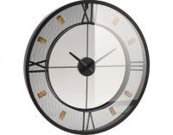 | HZ1303700 |  |  | 2024-01-15 | WALLCLOCK METAL WITH GLASS |  | 3 | PCS | 20.00 € | 60.00 € | 0.086 | 1.DISPONIBLE EN STOCK | 8720573996136 | 91052100 | 3 | 3
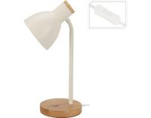 | HZ1601010 |  |  | 2024-01-15 | TABLE LAMP METAL WITH WOOD |  | 8 | PCS | 7.50 € | 60.00 € | 0.064 | 1.DISPONIBLE EN STOCK | 8720573927116 | 94052990 | 8 | 8
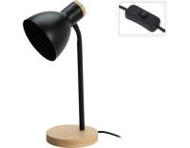 | HZ1601020 |  |  | 2024-01-15 | TABLE LAMP METAL WITH WOOD |  | 8 | PCS | 7.50 € | 60.00 € | 0.064 | 1.DISPONIBLE EN STOCK | 8720573954204 | 94052990 | 8 | 8
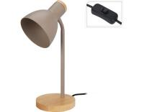 | HZ1601030 |  |  | 2024-01-15 | TABLE LAMP METAL WITH WOOD |  | 8 | PCS | 7.50 € | 60.00 € | 0.07 | 1.DISPONIBLE EN STOCK | 8720573954235 | 94052990 | 8 | 8
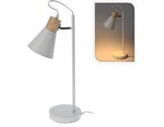 | HZ1601090 |  |  | 2024-01-15 | TABLE LAMP METAL WITH WOOD |  | 6 | PCS | 10.00 € | 60.00 € | 0.067 | 1.DISPONIBLE EN STOCK | 8720573954358 | 94052990 | 6 | 6
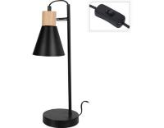 | HZ1601100 |  |  | 2024-01-15 | TABLE LAMP METAL WITH WOOD |  | 6 | PCS | 10.00 € | 60.00 € | 0.068 | 1.DISPONIBLE EN STOCK | 8720573954372 | 94052990 | 6 | 6
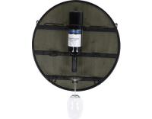 | HZ1911180 |  |  | 2024-01-15 | WINE RACK 50CM FOR 3 BOTTLES | BOTELLERO 6 BOTELLAS Y COPAS | 12 | PCS | 15.50 € | 186.00 € | 0.115 | 1.DISPONIBLE EN STOCK | 8720573475549 | 94036090 | 6 | 6
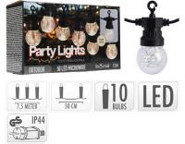 | LE2000010 |  |  | 2024-01-15 | PARTY LIGHTS BULBS 50LED WW | GUIRNALDA 10 BOMBILLAS 50LED | 8 | PCS | 9.80 € | 78.40 € | 0.04 | 1.DISPONIBLE EN STOCK | 8719202984941 | 94054231 | 8 | 8
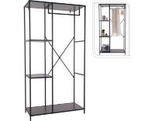 | NB1510210 |  |  | 2024-01-15 | WALL RACK WITH MDF TOP | ARMARIO MURAL CON ESTANTE | 1 | PCS | 56.00 € | 56.00 € | 0.072 | 1.DISPONIBLE EN STOCK | 8720573408165 | 94032080 | 1 | 1
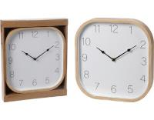 | NB1701020 |  |  | 2024-01-15 | CLOCK WOOD LOOK 30X30CM |  | 8 | PCS | 5.00 € | 40.00 € | 0.051 | 1.DISPONIBLE EN STOCK | 8720573477055 | 91052100 | 8 | 8
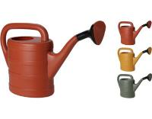 | SN1000660 |  |  | 2024-01-15 | WATERING CAN 5LTR 3ASS | REGADERA PLASTICO 5LTRS | 144 | PCS | 2.50 € | 360.00 € | 2.217 | 1.DISPONIBLE EN STOCK | 8720573500128 | 39249000 | 144 | 9
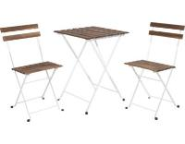 | VN3000020 |  |  | 2024-01-15 | BISTRO SET WHITE 3PCS | CONJUNTO BISTRO 3 PZAS.ACACIA | 2 | SET | 50.00 € | 100.00 € | 0.166 | 1.DISPONIBLE EN STOCK | 8719987791260 | 94032080 | 1 | 1
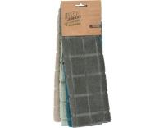 | WK2000110 |  |  | 2024-01-15 | MICROFIBER CLOTH SET OF 4PCS | PAÑOS MICROFIBRA 30X30CM | 48 | SET | 0.85 € | 40.80 € | 0.042 | 1.DISPONIBLE EN STOCK | 8719987838255 | 63071010 | 48 | 24
 | X35000160 |  | 1/3056 | 2023-09-05 | CAMPING TABLE 800X600MM | MESA PLEGABLE CAMPING 80X60 BC | 15 | PCS | 13.50 € | 202.50 € | 0.366 | 1.DISPONIBLE EN STOCK | 8718158293374 | 94032080 | 5 | 5
 | X71000310 |  |  | 2024-01-15 | BISTRO GARDEN SET METAL 3PCS | CONJUNTO BISTRO | 2 | SET | 55.00 € | 110.00 € | 0.278 | 1.DISPONIBLE EN STOCK | 8720573177573 | 94032080 | 1 | 1
 | X85000070 |  |  | 2024-01-15 | BBQ HALF OPEN BLACK GREY CLR | BARBACOA RED.ABIERTA 51X45X70C | 8 | PCS | 12.50 € | 100.00 € | 0.143 | 1.DISPONIBLE EN STOCK | 8719987438042 | 73211900 | 1 | 1
 | YE5000080 |  |  | 2024-01-15 | DRINKING GLASS SET 4PCS 360ML | SET.4 VASOS REFRESCO 360ML | 24 | SET | 1.68 € | 40.32 € | 0.111 | 1.DISPONIBLE EN STOCK | 8719202416244 | 70133799 | 6 | 6
 | YE6000130 |  | 3442 | 2023-09-28 | DRINKING GLASS SET 4PCS 180ML | SET.4 VASOS AGUA 180ML. | 40 | SET | 1.15 € | 46.00 € | 0.09 | 1.DISPONIBLE EN STOCK | 8720573094528 | 70133799 | 8 | 8
 | YN1201140 |  |  | 2023-11-23 | KITCHEN SCALE GLASS 15X23CM | BASCULA COCINA CRISTAL 15X23CM | 24 | PCS | 4.50 € | 108.00 € | 0.028 | 1.DISPONIBLE EN STOCK | 8719987407116 | 84231010 | 12 | 12
 | Y19500170 |  |  | 2024-01-15 | JERRYCAN 10 LITER FOR WATER | BIDON AGUA 10 LTRS. PLASTICO | 10 | PCS | 4.20 € | 42.00 € | 0.165 | 1.DISPONIBLE EN STOCK | 8721037007207 | 39269097 | 10 | 10
 | Y19500180 |  |  | 2024-01-15 | JERRYCAN 20 LITER FOR WATER | BIDON AGUA 20 LTRS. PLASTICO | 15 | PCS | 5.25 € | 78.75 € | 0.464 | 1.DISPONIBLE EN STOCK | 8721037006934 | 39269097 | 5 | 5
 | Y19500190 |  |  | 2024-01-15 | JERRYCAN 35LTR WATER ONLY | BIDON AGUA PLASTICO 35 LTRS. | 12 | PCS | 11.50 € | 138.00 € | 0.515 | 1.DISPONIBLE EN STOCK | 8721037015127 | 39269097 | 6 | 6
 | Y36200660 |  |  | 2024-01-15 | WALLCLOCK MDF WOOD PRINT | RELOJ PARED MADERA 60X60X45CM | 4 | PCS | 14.00 € | 56.00 € | 0.099 | 1.DISPONIBLE EN STOCK | 8719987950216 | 91052100 | 4 | 4
 | 024000870 |  |  | 2024-01-15 | MEASURING JUG SET 3PCS PS | SET.3 JARRAS MEDIDORAS PLASTIC | 72 | SET | 2.10 € | 151.20 € | 0.204 | 1.DISPONIBLE EN STOCK | 8711295864575 | 39241000 | 12 | 12
 | 030000580 |  |  | 2024-01-15 | SHOE ORGANIZER BLACK | ORGANIZADOR DE ZAPATOS | 72 | PCS | 0.68 € | 48.96 € | 0.19 | 1.DISPONIBLE EN STOCK | 8719987036125 | 39249000 | 24 | 24
 | 030001910 |  |  | 2024-01-15 | STRAINER PP WITH SUCTION CUPS | COLADOR / TABLA DE CORTAR | 72 | PCS | 0.75 € | 54.00 € | 0.033 | 1.DISPONIBLE EN STOCK | 8720573601023 | 39241000 | 36 | 36
 | 101000950 |  | 1/3056 | 2023-09-05 | DISHWASHING BOWL FOLDABLE 2ASS | FREGADERO PLEGABLE 37X27X12CM. | 12 | PCS | 4.00 € | 48.00 € | 0.046 | 1.DISPONIBLE EN STOCK | 8718158872142 | 39249000 | 12 | 12
 | 101001510 |  |  | 2024-01-15 | KITCHENROLL HOLDER BAMBOO 32CM | PORTARROLLOS BAMBU 32 CM. | 24 | PCS | 2.80 € | 67.20 € | 0.064 | 1.DISPONIBLE EN STOCK | 8711295859700 | 44191900 | 12 | 12
 | 101002630 |  |  | 2024-01-15 | SHOWER CURTAIN 180X180CM 4ASS | CORTINA DE DUCHA 180X180CM. | 24 | PCS | 1.70 € | 40.80 € | 0.023 | 1.DISPONIBLE EN STOCK | 8720573670463 | 39249000 | 24 | 12
 | 109500500 |  |  | 2024-01-15 | USB CHARGING AND DATA CABLE | CABLE CARGADOR DATOS USB | 48 | PCS | 1.15 € | 55.20 € | 0.026 | 1.DISPONIBLE EN STOCK | 8720573837408 | 85444290 | 24 | 24
 | 159677680 |  |  | 2024-01-15 | SHOEHORN BACKSCRATCHER | RASCA ESPALDA MANO | 144 | PCS | 0.56 € | 80.64 € | 0.073 | 1.DISPONIBLE EN STOCK | 8711295279423 | 39269097 | 144 | 24
 | 170000001 |  |  | 2024-01-15 | WATER SAVER ON CARD | BLISTER ATOMIZADOR AGUA | 144 | PCS | 0.45 € | 64.80 € | 0.045 | 1.DISPONIBLE EN STOCK | 8711295301896 | 84819000 | 144 | 24
 | 170000005 |  | 3442 | 2023-09-28 | WATER SAVER + HOSE 14 CM | REGULADOR DE AGUA+MANGUERA 14C | 144 | PCS | 0.60 € | 86.40 € | 0.062 | 1.DISPONIBLE EN STOCK | 8711295338472 | 84819000 | 144 | 24
 | 170456620 |  |  | 2024-01-15 | TOILET BRUSH WITH HOLDER WHITE | PORTAESCOBILLAS WATER 10X26 CM | 24 | PCS | 3.65 € | 87.60 € | 0.094 | 1.DISPONIBLE EN STOCK | 8719987399213 | 96039091 | 12 | 12
 | 170456620 |  | 3442 | 2023-09-28 | TOILET BRUSH WITH HOLDER WHITE | PORTAESCOBILLAS WATER 10X26 CM | 24 | PCS | 3.65 € | 87.60 € | 0.094 | 1.DISPONIBLE EN STOCK | 8719987399213 | 96039091 | 12 | 12
 | 170484310 |  |  | 2024-01-15 | MAKE UP MIRROR WITH LED LIGHT | ESPEJO PARA MAQUILLAJE | 12 | PCS | 5.60 € | 67.20 € | 0.053 | 1.DISPONIBLE EN STOCK | 8720573112000 | 70099200 | 12 | 12
 | 170487700 |  |  | 2024-01-15 | BAKING SET 12PCS | SET.UTILES COCINA 12PZAS | 10 | SET | 6.25 € | 62.50 € | 0.071 | 1.DISPONIBLE EN STOCK | 8720573674485 | 39241000 | 10 | 10
 | 170487930 |  |  | 2024-01-15 | FLY SWATTER SILICONE WITH PP | . | 96 | PCS | 0.56 € | 53.76 € | 0.034 | 1.DISPONIBLE EN STOCK | 8720573727839 | 39269097 | 96 | 24
 | 170488770 |  |  | 2024-01-15 | BATH MAT CHENILLER 2ASS CLR | ALFOMBRA RAYAS POLIESTER 2ASS | 24 | PCS | 3.10 € | 74.40 € | 0.067 | 1.DISPONIBLE EN STOCK | 8720573915519 | 57033999 | 12 | 12
 | 170700020 |  |  | 2023-11-23 | VACUUM FLASK BULLIT STAINLESS | TERMO INOX DE 1/2 LTRO. | 30 | PCS | 2.99 € | 89.70 € | 0.052 | 1.DISPONIBLE EN STOCK | 8711295925979 | 96170000 | 15 | 15
 | 172000820 |  |  | 2024-01-15 | STRAINER FOLDABLE 23CM | COLADOR - PLEGABLE 23CM. | 36 | PCS | 1.15 € | 41.40 € | 0.044 | 1.DISPONIBLE EN STOCK | 8720573678834 | 39241000 | 12 | 12
 | 179651630 |  |  | 2024-01-15 | PEDAL BIN 3.2 LITER 3ASS CLR | PAPELERA PEDAL 5 LT SURTIDA 17 | 12 | PCS | 4.50 € | 54.00 € | 0.1 | 1.DISPONIBLE EN STOCK | 8719987587702 | 39249000 | 12 | 12
 | 179651790 |  |  | 2024-01-15 | SHOEHORN CA 57CM 4ASS | CALZADOR DE 57CM 4SRT PLASTICO | 72 | PCS | 0.56 € | 40.32 € | 0.054 | 1.DISPONIBLE EN STOCK | 8711295577512 | 39269097 | 72 | 36
 | 268000010 |  | 1/3056 | 2023-09-05 | REFILL GAS 250ML 2.45 OZ | TUBO RECARGA GAS ENCEND 250 ML | 96 | PCS | 1.00 € | 96.00 € | 0.068 | 1.DISPONIBLE EN STOCK | 8711295703393 | 36061000 | 24 | 12
 | 404001010 |  | 3442 | 2023-09-28 | GRATER 25CM STAINLESS STEEL | RALLADOR 25 CM. INOX | 48 | PCS | 1.00 € | 48.00 € | 0.017 | 1.DISPONIBLE EN STOCK | 8719202495232 | 82055100 | 48 | 12
 | 410000050 |  |  | 2024-01-15 | VACUUM JUG 1 LITER WITH MUG | TERMO 1 LTRO CON VASO | 12 | PCS | 5.00 € | 60.00 € | 0.057 | 1.DISPONIBLE EN STOCK | 8719987038433 | 96170000 | 12 | 12
 | 491004550 |  |  | 2024-01-15 | DOGGY BAGS, POOH SHAPE | DISPENSADOR BOLSA DOGS COLLECT | 48 | PCS | 0.85 € | 40.80 € | 0.03 | 1.DISPONIBLE EN STOCK | 8720573200806 | 39269097 | 48 | 12
 | 491012190 |  |  | 2024-01-15 | DOG TOY DUMBELL SHAPE 20CM | JUGUETE PARA PERRO | 48 | PCS | 2.25 € | 108.00 € | 0.053 | 1.DISPONIBLE EN STOCK | 8720573474498 | 39269097 | 48 | 12
 | 491013850 |  |  | 2024-01-15 | DOG TOY ROPE COTTON 3ASS CLR | JUGUETE PARA PERRO | 48 | PCS | 1.15 € | 55.20 € | 0.058 | 1.DISPONIBLE EN STOCK | 8720573818919 | 56090000 | 48 | 12
 | 491014550 |  |  | 2023-11-23 | DOGGY BAGS 3X 15 BAGS 2ASS | SET.3 BOLSAS PERROS 2ASS | 144 | SET | 0.50 € | 72.00 € | 0.037 | 1.DISPONIBLE EN STOCK | 8720573983112 | 39232100 | 72 | 12
 | 491135440 |  |  | 2024-01-15 | DOG TOY TPR BALL WITH VINYL BA | JUGUETE PERRO PELOTA 8CM.3ASS | 36 | PCS | 1.40 € | 50.40 € | 0.035 | 1.DISPONIBLE EN STOCK | 8719202905830 | 40169997 | 36 | 12
 | 529002020 |  |  | 2023-11-23 | DOOR HANGER STAINLESS STEEL | PERCHA PUERTA METAL 35X11CM.5P | 24 | PCS | 4.25 € | 102.00 € | 0.066 | 1.DISPONIBLE EN STOCK | 8719987425530 | 73269098 | 12 | 12
 | 529003100 |  |  | 2024-01-15 | WINE RACK STACKABLE 3PCS | BOTELLERO APILABLES 3 UDS | 12 | SET | 5.50 € | 66.00 € | 0.072 | 1.DISPONIBLE EN STOCK | 8711295820854 | 94032080 | 12 | 12
 | 784200280 |  |  | 2024-01-15 | CUTLERY TRAY EXTENDABLE | ORGANIZADOR EH 34X28CM 784200 | 16 | PCS | 7.00 € | 112.00 € | 0.092 | 1.DISPONIBLE EN STOCK | 8711295187681 | 44191900 | 8 | 8
 | 784400000 |  |  | 2024-01-15 | KITCHEN TROLLEY CA 66X36X84CM | CARRITO DE COCINA BAMBU 66X36C | 2 | PCS | 56.00 € | 112.00 € | 0.128 | 1.DISPONIBLE EN STOCK | 8711295929427 | 94034090 | 1 | 1
 | 784610020 |  |  | 2024-01-15 | CUTTING BOARD BAMBOO (F1) | TABLA DE CORTAR BAMBUM (F1) | 18 | PCS | 6.00 € | 108.00 € | 0.088 | 1.DISPONIBLE EN STOCK | 8711295880872 | 44191100 | 6 | 6
...

